Ejercicio 2
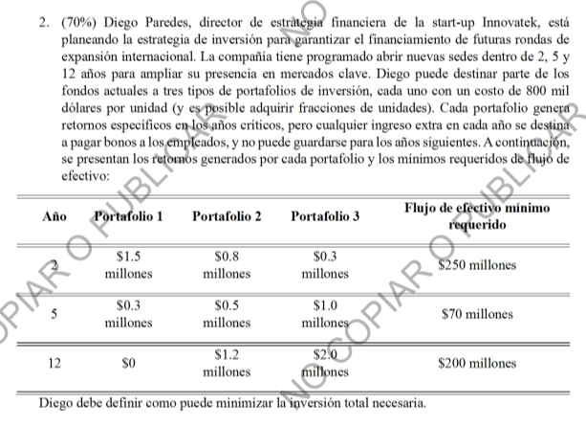
Variables
Xi | Siendo la i la cantidad del portafolio de inversión

F.O:
Min Z: | 0,8(X1+X2+X3)

Restricciones
No negativos | Xi >= 0
Flujo Minimo Año 2 | 1,5X1+0,8X2+0,3X3 >= 250
Flujo Minimo Año 5 | 0,3X1+0,5X2+1X3 >= 70
Flujo Minimo Año 12 | 0X1+1,2X2+2X3 >= 200

